상품제안서
세나토 포인트(Point) 볼펜 | 상품코드: F04639

 |  |  |  |  |  |  | 02-412-0044 | www.easy1.co.kr
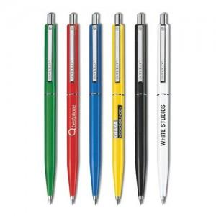

【상세/제작정보】 | <p><span style="font-size: 12pt;"><b>* 1000이하 실크인쇄 - 60000원 별도</b></span></p><p><span style="font-size: 12pt;"><b>* 배송비- 한박스 1000개 / 4000원 별도&nbsp;</b></span></p>

【인쇄/포장옵션】 | 실크 / OPP(비닐)

【공급단가】 | 수량 | 1,000~ | 2,000~ | 3,000~ | 5,000~ | 10,000~
*VAT별도 | 단가 | 1,020원 | 1,000원 | 980원 | 965원 | 950원

【상품 URL】 | https://easy1.co.kr:443/src/goods_detail.php?gdno=4639

